Cover
Ant移行ツールセットアップ手順書(開発・移送管理者用)

1.JDKインストール
JDKインストール方法
既にJavaがインストールされている場合は手順⑩から作業する
本手順書ではJava SEの8系をインストールするが、８系以上であればAnt移行ツールの動作は確認済

① | 下記URLにアクセスする
 | http://java.sun.com/javase/ja/6/download.html
 | Java SEの８系を押下する
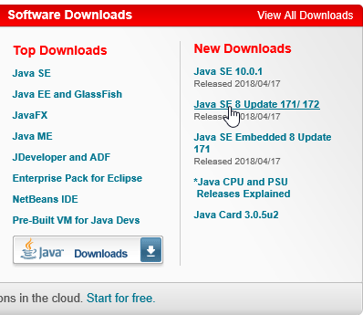

② | Java SE Downloads画面にて、Java SEの８系を選択する

③ | 8系のJDKライセンス表にて、Accept License Agreementを押下する

④ | クライアントPCのスペックに応じたDownloadファイルを押下する
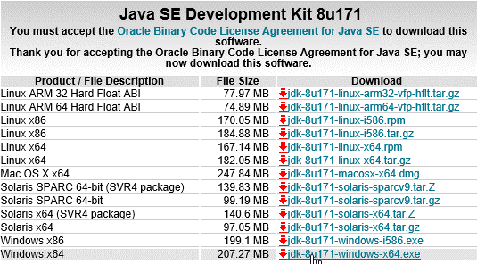

⑤ | インストーラを開く

⑥ | インストール・ウィザードにて、次へを押下する
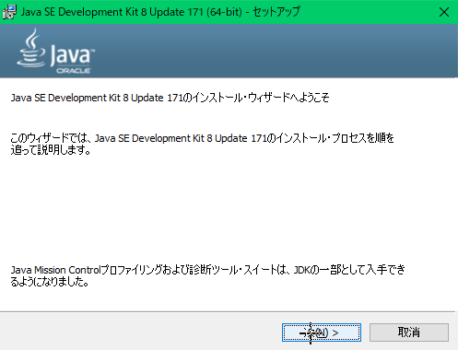

⑦ | カスタムセットアップ画面にて、デフォルトのまま次へを押下する
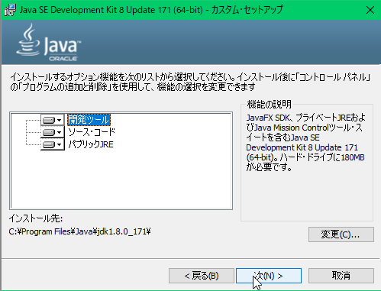

⑧ | コピー先フォルダ選択画面にて、デフォルトのまま次を押下するとインストールが開始する
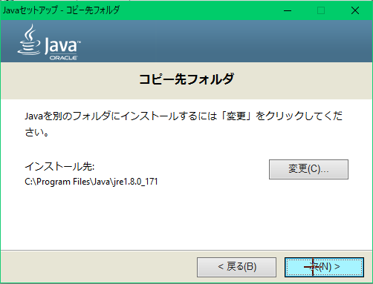

⑨ | 完了画面にて、閉じるを押下する
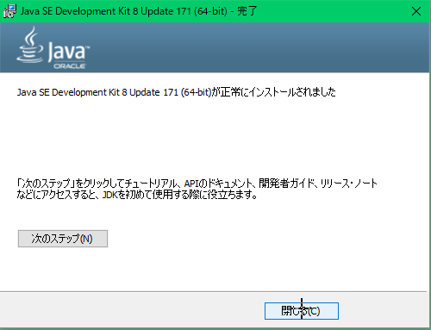

⑩ | 「コントロールパネル」⇒「システムとセキュリティ」⇒「システム」⇒「システムの詳細設定」を開き、
 | 詳細設定タブの環境変数を押下し、環境変数設定画面を開く
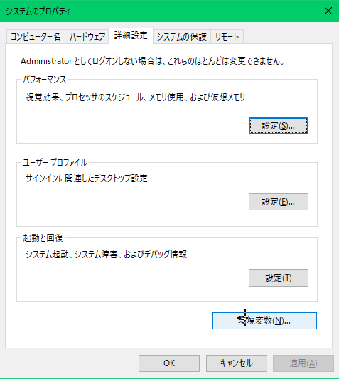

⑪ | 下記システム環境変数を設定し、OKを押下する
 | ※PATHは既存のPATHを選択し編集を、JAVA_HOMEは新規を押下し設定画面を開く
 | PATH ・・・JDKのbinフォルダを設定
 | JAVA_HOME ・・・JDKフォルダを設定

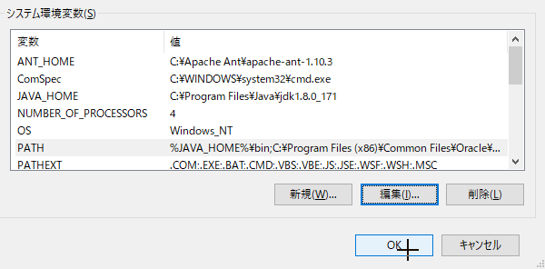

⑪ | コマンドプロンプトで以下のコマンドを実行し、バージョンが表示されればインストール完了
 | java -version

2.Antインストール
Antインストール方法

① | 下記URLにアクセスする
 | http://ant.apache.org/
 | Homeタブ内Binary Distribusionsを押下する
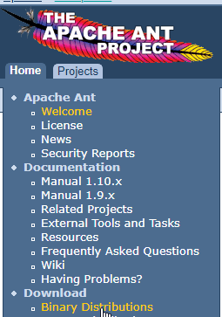

② | Current Release of Antにて最新版のzipファイルを押下しダウンロードする
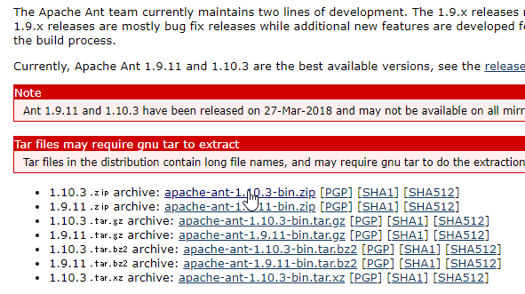

③ | ダウンロードしたzipを任意のフォルダに展開する

④ | 「コントロールパネル」⇒「システムとセキュリティ」⇒「システム」⇒「システムの詳細設定」を開き、
 | 詳細設定タブの環境変数を押下し、環境変数設定画面を開く

⑪ | 下記システム環境変数を設定し、OKを押下する
 | ※PATHは既存のPATHを選択し編集を、ANT_HOMEは新規を押下し設定画面を開く
 | PATH ・・・Antのbinフォルダを設定
 | ANT_HOME ・・・ANTフォルダを設定
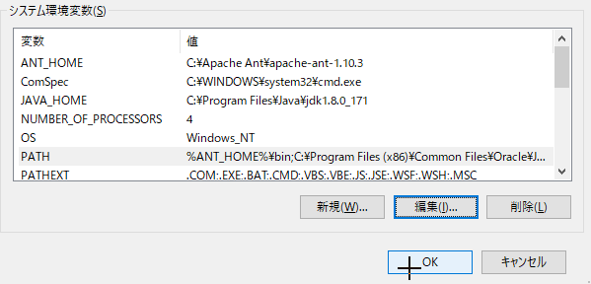

⑤ | コマンドプロンプトで以下のコマンドを実行し、バージョンが表示されればインストール完了
 | ant -version

3.Force.com移行ツールインストール
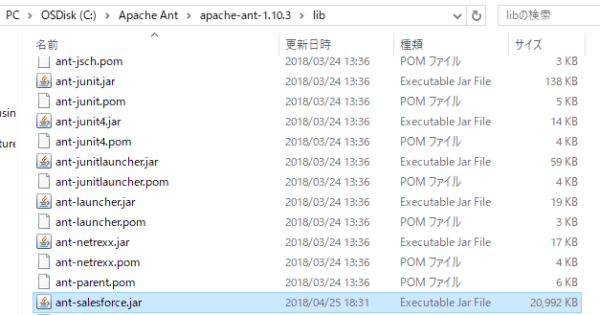
Force.com移行ツールインストール方法

① | Salesforce環境にログインする
② | 画面右上部ユーザ名より、設定を押下する
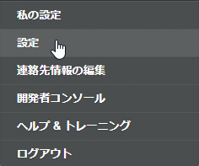

③ | 画面左側の開発プルダウンより、ツールを押下する
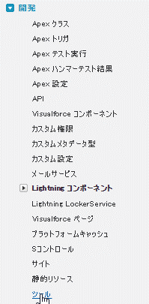

③ | ツール画面にて、Lightning プラットフォームツールおよびキットを押下する
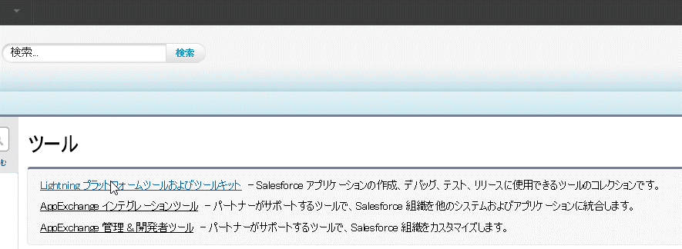

④ | Force.com Tools and Toolkits画面にて、Force.com Migration Toolを押下する
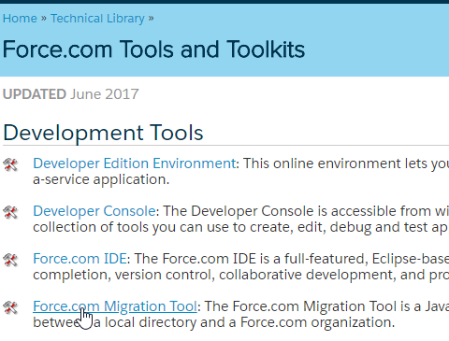

⑤ | Download the .zip~を押下し、zipファイルをダウンロードする
 | ant -version

⑥ | zipファイルを任意のフォルダに展開し、ant-salesforce.jarをAntのlibフォルダに配置する

 | 配置後

5.セキュリティトークン
セキュリティトークンについて

ForceCodeやAntデプロイツールでSFDC環境へログインする場合、
認証情報として入力するパスワードはセキュリティトークン込みのものでなければならない
セキュリティトークンは下記手順で取得する

① | SFDCの環境にアクセスする
② | メイン画面にて、画面右上のユーザ名を押下する

③ | ユーザ名メニューにて、[My Settings]を押下する

④ | My Settings画面にて、[Personal]を押下する
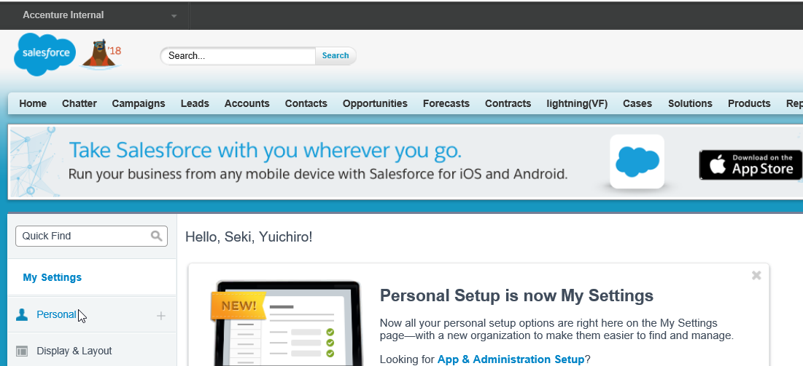

 | 比較対象A:C:\Users\yuichiro.seki\Desktop\作業用\プロファイル比較A\src\profiles

⑤ | Personalメニューにて、[Reset My Security Token]を押下する
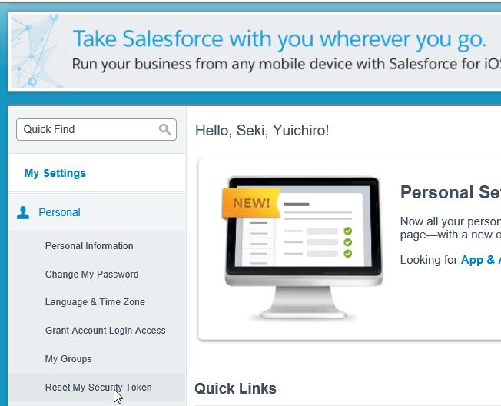

⑥ | Reset My Security Token画面にて、[Reset My Security Token]を押下する
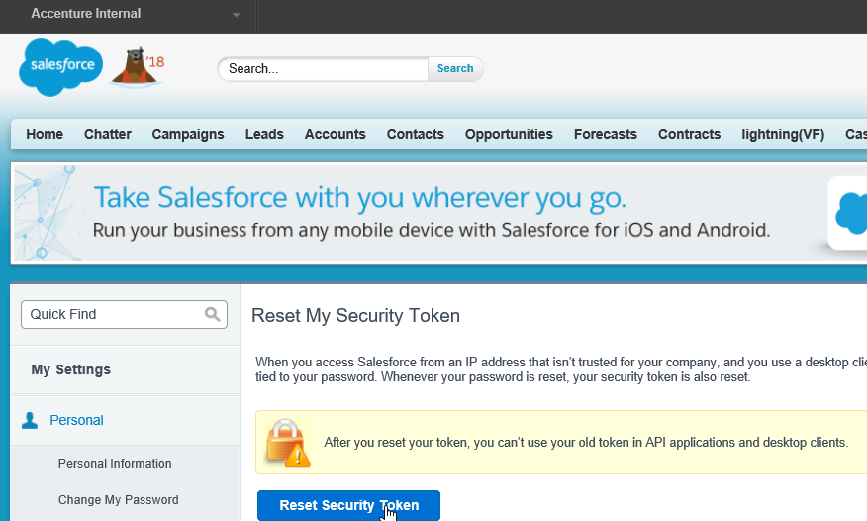

⑦ | SFDCから件名[Your new Salesforce security token]のメールが届き、本文内に記載されているセキュリティトークンを確認する

※ | パスワード:ABCDEFGH、セキュリティトークン:1234567890の場合、AntやForceCodeの認証で使うパスワードは以下のようになる
 | ABCDEFGH1234567890

